坚果产品需求
2026年坚果类产品项目采购需求
序号 | 物料编码 | 物料名称 | 现用规格型号 | 产品需求规格 | 计量单位 | 年度用量 参考 | 图片参考 | 原料描述
1 | 101300014/102702065 | 生花生米 (带皮) | 散装称重 | 1-2千克/袋 | 千克 | 1580 | 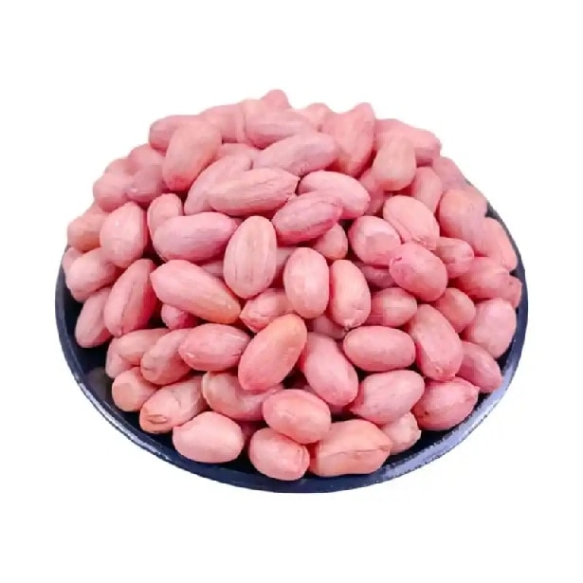 | 规格1-2千克/袋。开袋即食。去壳带皮生花生仁，呈椭圆形，形态规整，大小均匀，颗粒饱满，色泽自然，有自然花生坚果香。 无壳残留，无破损，无碎渣，无发硬，无软烂，无发粘，无瘪仁，无发芽，无虫蛀，无霉变，无异色，无异物，无异味，无腐败。 包装严密洁净，易于开启，不易产生异物。 | 生
2 | 102702066 | 生产厨房花生米（去皮） | 散装称重(10KG/袋) | 散装称重(10KG/袋) | 千克 | 300 | 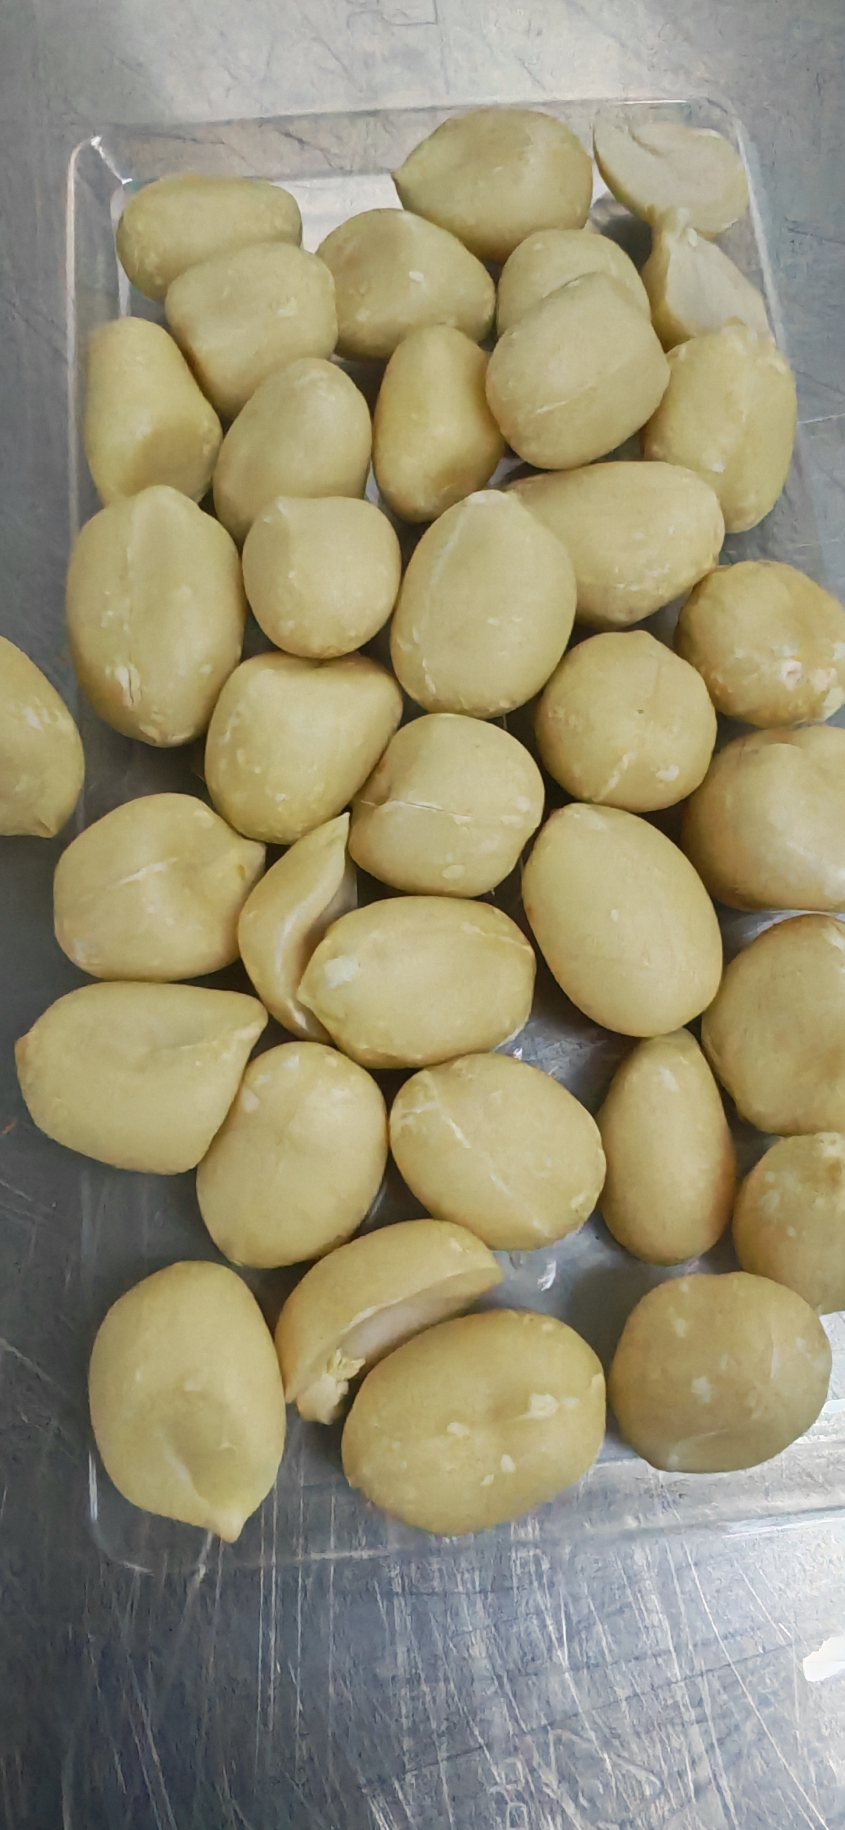 | 包装完整无破损、无漏气、无受潮，标签信息齐全清晰，标注产品名称、配料表、生产日期、保质期、生产厂家及执行标准。花生原料符合食品安全要求，无农残超标。颗粒饱满均匀，无碎粒、虫蛀、霉变、哈喇味，异物，色泽正常。 | 生
3 | 101300006 | 杏仁片 （扁桃仁片） | 11.34千克/箱 | 整箱 | 千克 | 850 |  | 规格为整箱。烘焙原料，生制品，去皮杏仁薄切片，形态规整，薄厚均匀不易断。呈乳白色或淡黄色，色泽自然均匀，有清新杏仁坚果香气，味道香甜，口感酥脆。 无碎渣，无破碎，无残片，无变形，无发硬，无发软，无发粘，无结块，无发黑，无白斑，无渗油，无受潮，无瘪仁，无虫蛀，无霉变，无异色，无异物，无异味，无腐败。 包装严密洁净，易于开启，不易产生异物。 | 生
4 | 101300011/102702454 | 松子仁 | 散装称重 | 1-2千克/袋 | 千克 | 310 | 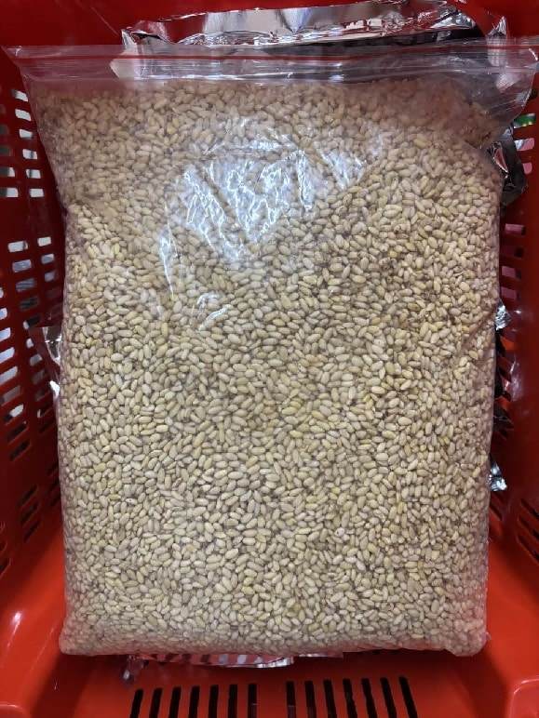 | 规格1-2千克/袋。开袋即食。去壳去皮生松子仁，果仁完整，大小均匀，质地饱满。果仁呈乳白色或淡黄色，色泽自然均匀，有清新松子仁坚果香气，味道清甜，口感香脆。 无壳残留，无皮残留，无碎渣，无破碎，无残仁，无变形，无发硬，无发软，无发粘，无结块，无发暗，无发黑，无白斑，无受潮，无瘪仁，无虫蛀，无霉变，无异色，无异物，无异味，无腐败。 包装严密洁净，易于开启，不易产生异物。 | 生
5 | 101300012 | 开心果仁 | 10千克/袋 | 1-3千克/袋 | 千克 | 480 | 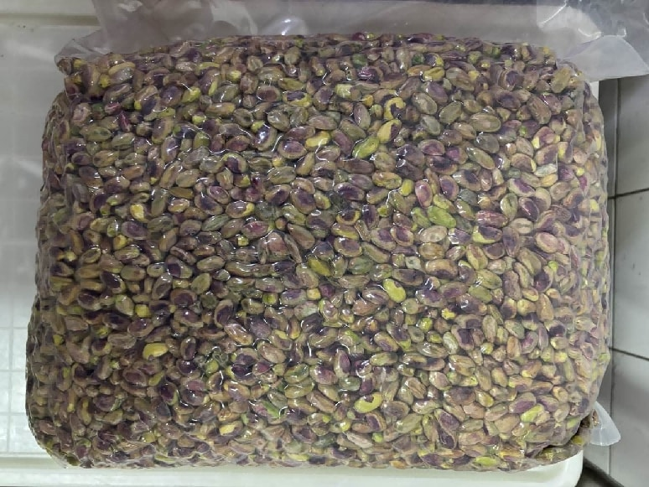 | 规格1-3千克/袋。开袋即食，生制品，建议去皮。去壳开心果仁，果仁完整，呈自然椭圆形，大小均匀，质地饱满。果仁呈均匀翠绿或淡绿色，色泽自然均匀，有清新开心果坚果香气，味道香甜，口感清脆。 无壳残留，无碎渣，无破碎，无残仁，无变形，无发硬，无发软，无发粘，无结块，无发黄，无发黑，无白斑，无受潮，无瘪仁，无虫蛀，无霉变，无异色，无异物，无异味，无腐败。 包装严密洁净，易于开启，不易产生异物。 | 生
6 | 101300027 | 夏威夷果仁 | 1千克/袋 | 0.5-1千克/袋 | 袋 | 70 | 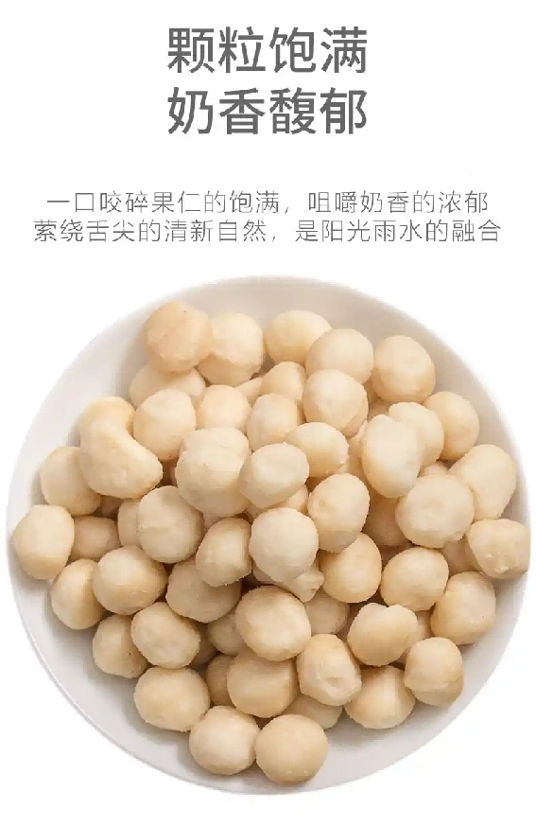 | 规格0.5-1千克/袋。开袋即食，生制品。整颗夏威夷果仁，果仁完整，呈自然半球形或椭圆形，大小均匀，质地饱满。果仁呈浅黄色或奶白色，色泽自然均匀，有清新夏威夷果坚果香气，味道香甜，奶香浓郁，口感清脆。 无壳残留，无碎渣，无破碎，无残仁，无变形，无发硬，无发软，无发粘，无结块，无发黄，无发黑，无白斑，无受潮，无瘪仁，无虫蛀，无霉变，无异色，无异物，无异味，无腐败。 包装严密洁净，易于开启，不易产生异物。 | 生
7 | 101300037 | 葵花籽仁 | 1千克/袋 | 0.5-1千克/袋 | 袋 | 120 | 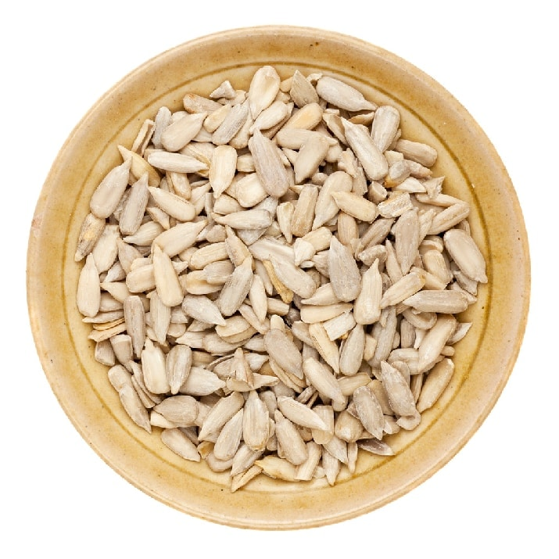 | 规格0.5-1千克/袋。去壳去皮生葵花籽仁，开袋即食，原香原味，无需炒制，颗粒完整饱满，呈自然浅黄色至浅棕色，形状扁平椭圆，色泽大小均匀，干燥硬实。 无异物，无异味，无腐败，无虫害，无霉变，无酸败，无黑斑，无反潮发软，无明显碎渣。包装严密洁净，含易撕口设置，开启过程不易产生异物。 | 生
8 | 101300010/102701180 | 生核桃仁 | 1千克/袋 | 1-2千克/袋 | 千克 | 1100 | 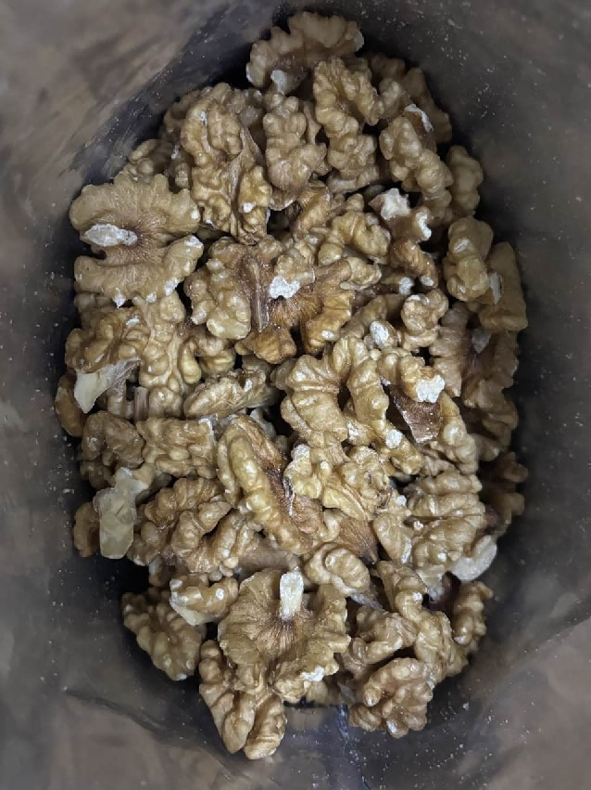 | 规格1-2千克/袋。开袋即食，生制坚果干品。去壳带皮生核桃仁，呈1/2半仁形态。形态规整，大小均匀，质地饱满，种皮完整，果仁断面紧实。种皮呈浅棕褐色，果仁呈奶白色或淡黄色，色泽自然，有自然核桃坚果香，口感香脆。 无壳残留，无破碎，无碎渣，种皮无脱落，断面无空心、无粉化，无发硬，无发软，无发粘，无结块，无发黑，无白斑，无渗油，无受潮，无瘪仁，无虫蛀，无霉变，无异色，无异物，无异味，无腐败。 包装严密洁净，易于开启，不易产生异物。 | 生
9 | 101100117 | 鲜核桃仁 （脱皮核桃仁） | 150克/袋 | 100-1000克/袋 | 袋 | 40000 | 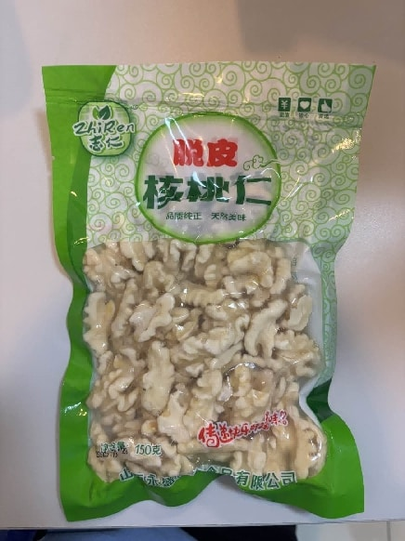 | 规格100-1000克/袋。冷冻去皮鲜核桃仁，化冻即食，原料新鲜，形态规整，大小均匀，质地饱满，色泽自然，味道清甜，口感香脆。 无表皮残留，无碎渣，无过多冰渣，无发黑，无发硬，无软烂，无发粘，无瘪仁，无虫蛀，无霉变，无异色，无异物，无异味，无腐败。 包装严密洁净，易于开启，不易产生异物。 | 生
10 | 101300020 | 南瓜籽仁 | 500克/袋 | 300-700克/袋 | 袋 | 630 |  | 规格300-700克/袋。开袋即食。去壳生南瓜子仁，原料新鲜，果仁完整，呈自然扁椭圆形，大小均匀，质地饱满。果仁呈均匀翠绿色，色泽自然均匀，有清新南瓜籽坚果香气，味道香甜，口感清脆。 无壳残留，无碎渣，无破碎，无残仁，无变形，无发硬，无发软，无发粘，无结块，无发黄，无发黑，无白斑，无受潮，无瘪仁，无虫蛀，无霉变，无异色，无异物，无异味，无腐败。 包装严密洁净，易于开启，不易产生异物。 | 生
11 | 新增 | 去皮榛子仁 | 千克 | 200-500克/袋 | 千克 | 50 | 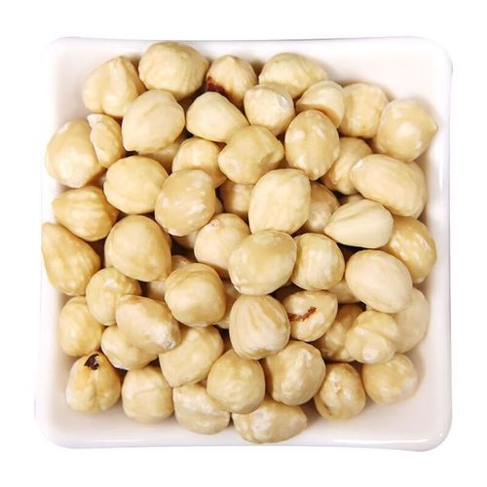 | 规格200-500克/袋。去皮生品。原料新鲜，呈白色或淡黄色，开袋即食，颗粒完整，大小均匀，质地光滑细腻，口感香脆微甜。 无异物，无异味，无异色，无虫害，无霉变，无酸败，无过多碎渣，无腐败，无返潮，无苦涩。包装严密洁净，易于开启，不易产生异物。 | 生
12 | 101100077 | 五香卤花生 | 1千克/袋 | 1-2千克/袋 | 袋 | 14000 | 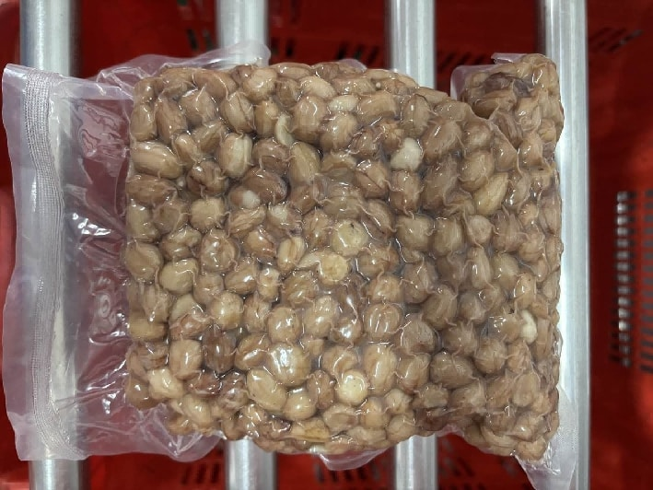 | 规格1-2千克/袋。开袋即食。去壳带皮熟花生仁，呈椭圆形，形态规整，大小均匀，颗粒饱满，色泽自然，卤香浓郁，咸香适中。 无壳残留，无破损，无碎渣，无夹生，无发硬，无软烂，无发粘，无结块，无瘪仁，无虫蛀，无霉变，无异色，无异物，无异味，无腐败，无多余水分。 包装严密洁净，易于开启，不易产生异物。
13 | 101300015 | 椒盐核桃仁 | 345克/袋 | 200-500克/袋 | 袋 | 23000 | 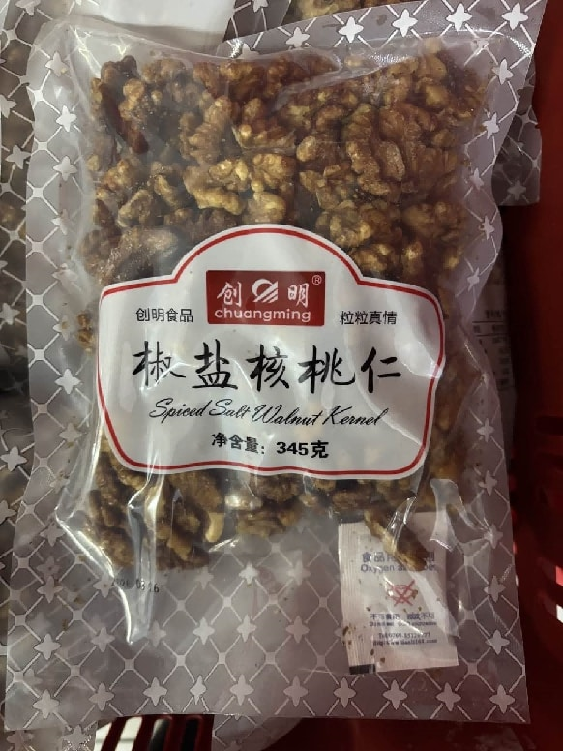 | 规格200-500克/袋。开袋即食，熟制调味坚果制品。呈1/2半仁形态，形态规整，大小均匀，质地饱满，种皮完整，果仁断面紧实。外皮呈浅棕褐色，果仁呈奶白色或淡黄色，色泽自然，有自然椒盐香和核桃坚果香，滋味咸香，口感香脆。 无破碎，无碎渣，种皮无脱落，断面无空心、无粉化，无发硬，无发软，无发粘，无结块，无发黑，无白斑，无渗油，无受潮，无瘪仁，无虫蛀，无霉变，无异色，无异物，无异味，无腐败。 包装严密洁净，易于开启，不易产生异物。
14 | 101300039 | 熟杏仁 （巴旦木） （扁桃仁） | 260克/袋 | 200-500克/袋 | 袋 | 3900 |  | 规格200-500克/袋。开袋即食。果仁完整，大小均匀，质地饱满，种皮完整。色泽自然均匀，有清新杏仁坚果香气，味道香甜，口感清脆。 无碎渣，无破碎，无残仁，无变形，无发硬，无发软，无发粘，无结块，无发黑，无白斑，无受潮，无瘪仁，无虫蛀，无霉变，无异色，无异物，无异味，无腐败。 包装严密洁净，易于开启，不易产生异物。
15 | 101300016 | 熟杏仁 （巴旦木） （扁桃仁） | 2.3千克/袋 | 2-3千克/袋 | 千克 | 13000 | 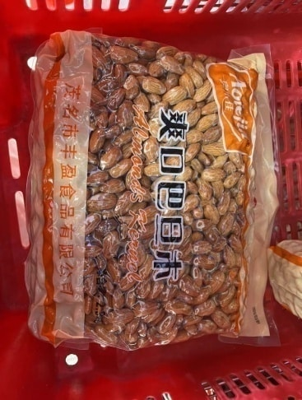 | 规格2-3千克/袋。开袋即食。果仁完整，大小均匀，质地饱满，种皮完整。色泽自然均匀，有清新杏仁坚果香气，味道香甜，口感清脆。 无碎渣，无破碎，无残仁，无变形，无发硬，无发软，无发粘，无结块，无发黑，无白斑，无受潮，无瘪仁，无虫蛀，无霉变，无异色，无异物，无异味，无腐败。 包装严密洁净，易于开启，不易产生异物。
16 | 101300021 | 熟腰果 | 1.95千克/袋 | 1-2千克/袋 | 千克 | 14500 | 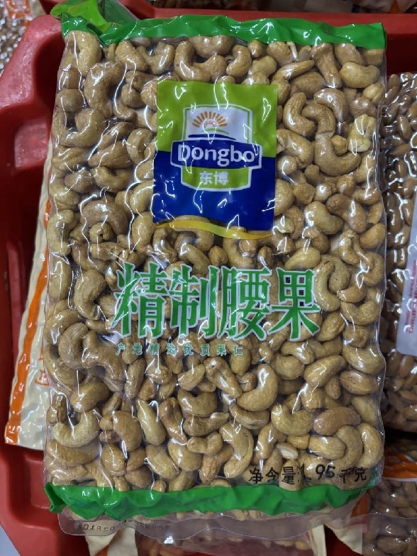 | 规格1-2千克/袋。开袋即食。去皮熟腰果仁，果仁完整，呈自然月牙形，大小均匀，质地饱满。果仁呈浅褐色，色泽自然均匀，有清新腰果坚果香气，味道香甜，口感清脆。 无皮残留，无碎渣，无破碎，无残仁，无变形，无发硬，无发软，无发粘，无结块，无发黄，无发黑，无白斑，无受潮，无瘪仁，无虫蛀，无霉变，无异色，无异物，无异味，无腐败。 包装严密洁净，易于开启，不易产生异物。
17 | 101300040 | 盐焗腰果 | 260克/袋 | 100-400克/袋 | 袋 | 1200 |  | 规格100-400克/袋。开袋即食。去皮盐焗腰果仁，果仁完整，呈自然月牙形，大小均匀，质地饱满。果仁呈浅褐色，色泽自然均匀，有清新腰果坚果香气，味道咸香，口感清脆。 无皮残留，无碎渣，无破碎，无残仁，无变形，无发硬，无发软，无发粘，无结块，无发黄，无发黑，无白斑，无受潮，无瘪仁，无虫蛀，无霉变，无异色，无异物，无异味，无腐败。 包装严密洁净，易于开启，不易产生异物。
18 | 101100363 | 琥珀核桃仁 | 260克/袋 | 100-1000克/袋 | 袋 | 340 | 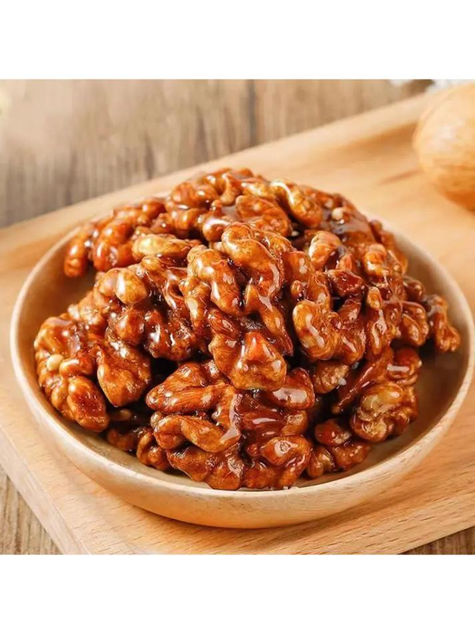 | 规格200-500克/袋。开袋即食。形态规整，大小均匀，质地饱满，色泽自然，糖衣均匀透亮，呈琥珀光泽，有清甜焦糖香混合核桃坚果香，口感香脆，甜而不腻。 无破碎，无碎渣，无结块，无粘连，无受潮，无发硬，无发软，无发粘，无焦糊味，无发黑，无发白，无明显硬芯，无焦糊硬块，无瘪仁，无虫蛀，无霉变，无异色，无异物，无异味，无腐败。 包装严密洁净，易于开启，不易产生异物。

